关系图
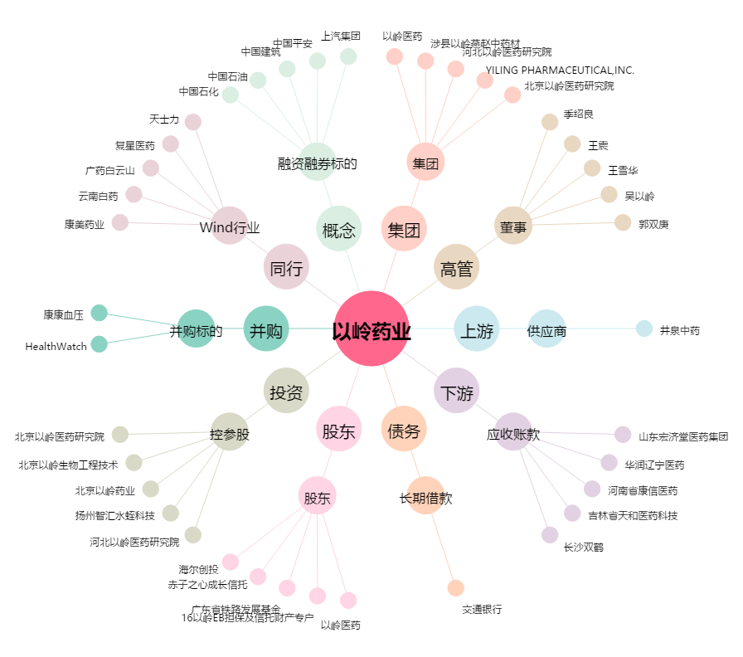
以岭药业[002603.SZ] - 关系概览图

